目錄
1 | Particle System | Unity版本5.3.6f1
2 | Emission | 沒寫到的功能(unity版本5.6又多了些新功能)建議可以到官方網站google翻譯
3 | Shape | https://docs.unity3d.com/Manual/ParticleSystemModules.html
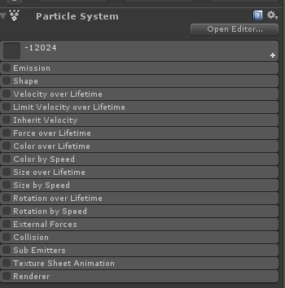
4 | Velocity over Lifetime
5 | Limit Velocity over Lifetime
6 | Inherit Velocity
7 | Force over Lifetime
8 | Color over Lifetime
9 | Color by Speed
10 | Size over Lifetime
11 | Size by Speed
12 | Rotation over Lifetime
13 | External Forces
14 | Collision
15 | Sub Emitters
16 | Renderer(未完成)
17 | Texture Sheet Animation

Particle System
 |  | Particle System(粒子系統)
 |  | 粒子的基本設定

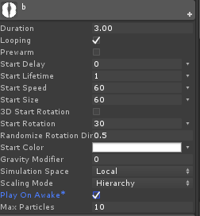

 |  | Duration： 粒子發射持續時間(如果是Looping播方，此值代表每次循環的間隔時間)
 |  | Looping：是否循環播放 (如果是粒子會在Duration的時間結束後再次播放)。
 |  | Prewarm：預熱(只有當Looping播放時才可以勾選，勾選後播放時會被當作是已經完成第一個循環後的播放)

 |  |  | 沒勾Prewarm
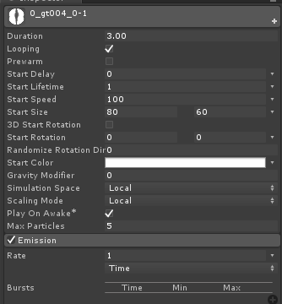 |  | 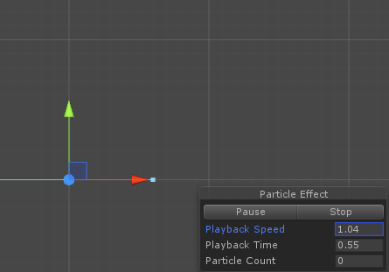 |  |  | 左圖範例設定為每秒產生一個骷髏頭，Duration為3秒，在沒勾Prewarm時，按播放後不會立刻產生骷髏，而是要經過第一秒後才會產生第一個骷髏，若勾Prewarm就是從第二個循環開始播，所以在按下播放後立刻就會產生1個骷髏，在遊戲中常常製作狀態特效，例如回能量特效，有時候如果腳色被放狀態只持續1秒鐘或0.5秒鐘，會發現有些沒勾Prewarm的特效會沒顯示，因為特效還沒出來狀態時間就結束了

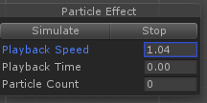
 |  |  |  |  | ※播放按鈕就是在Scene場景中的Simulate按鈕
 |  |  | 勾選Prewarm
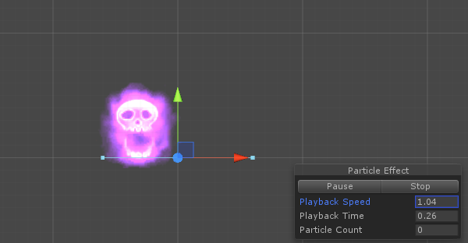

 |  | Start Delay：粒子一開始產生是否延遲發射(若設定為5，時間過5秒才開始發射粒子，預設為0)。
 |  | Start Lifetime：粒子生命週期(若設定為5，代表粒子發射後經過5秒的時間就消失)。

 |  | 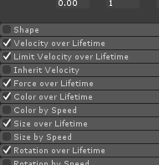 |  |  | Start Lifetime一般不會影響粒子的移動速度、旋轉速度、顏色變化的速度，純粹只是影響粒子結束的時間，不過有些例外像是Color over Lifetime,Size over Lifetime等後面有over Lifetime的變化就會因為Start Lifetime設定的大小影響到整體的速度變化

 |  | Start Speed：粒子開始時的初始速度。
 |  | Start Size：粒子開始時的初始大小。
 |  | Start Rotation：粒子開始時的初始旋轉角度。
 |  | 3D Start Rotation：如果勾選就可以控制3軸的角度(沒勾選就只有兩個軸向)
 |  | Randomize Rotation Direction：隨機反向角度

 |  | 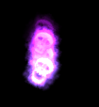 |  |  | Randomize Rotation Direction可填0~1，填0代表全部的粒子都維持原先角度，填1代表全部粒子都反向角度，填0.5代表約一半的粒子是反向一半粒子是原先角度 EX：左圖是角度填30而反向角度填0、1、0.5的數值後顯示的結果，可以看出填0全部都是原來的30度(第一張圖)，填1則是全部反向，變負30度(第2張圖)，填0.5則約有一半的骷髏30度而另一半是負30度(第3張圖)

 |  | Start Color：粒子開始的初始顏色。
 |  | Gravity Modifier： 重力大小(設定正值就是重力向下，負值就是重力向上)
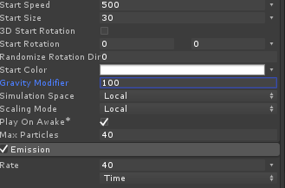
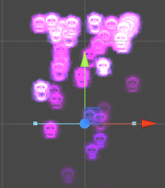
 |  |  |  |  | 左圖是初始速度設為500，重力設為100的顯示結果，往上飛的骷髏會因為重力而最後往下掉落

 |  | Simulation Space：可以設定粒子的位置模式，有 世界座標(world) 跟 自身座標(local)兩種模式可以選
 | 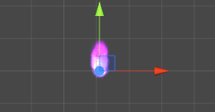 | 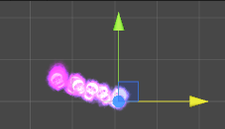 |  |  | 左圖是設定為local，右圖是設定為world，當移動特效物件時呈現的結果。 當設置成local時，已經產生後的粒子會跟著特效物件一起移動，設置成world時，已經產生的粒子不會跟著特效物件移動。

 |  | Scaling Mode：有三種可以選Hierachy,Local,Shape
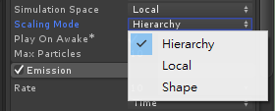
 |  |  |  | Hierachy：當縮放父物件的scale時，粒子也會被縮放
 |  |  |  | Local：當縮放父物件的scale時，粒子不會被縮放，但縮放本身特效時，粒子會被縮放
 |  |  |  | Shape：當縮放父物件或特效物件本身的scale時，粒子都不會被縮放，粒子的縮放只會被特效本身的參數改變

 |  | Play On Awake：特效物件被創造出來時，是否會自動播放，有勾就有，沒勾就沒有。

 |  | Max Particles:特效物件最多產生多少粒子。
 |  | (當設定為100，當場景裡的粒子數量到達100上限時，會暫時停止產生粒子，等場上的粒子低於100個時才會繼續產生。)

Emission
 | Emission(發射器)
 | 粒子產生的頻率設定
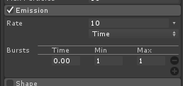

 | Rate: 產生頻率
 | Time：一秒產生多少粒子。
 | Bursts：在特定的時間點額外產生粒子

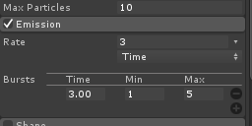
 |  | 左方的設定為每秒產生3個粒子，最多同時有10個粒子，在第3秒額外產生1~5個粒子

 | Distance：一單位移動產生多少粒子
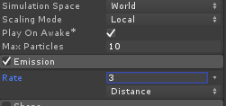 |  | 如果設定成移動產生粒子，則特效物件只要移動(父物件移動也算)一單位就會產生設定的粒子數量，這很適合用在模擬卡車的輪子在沙地上跑產生的煙(這樣就不需要程式另外寫車子移動產生煙，額是特效物件本身就會因為父物件移動就產生煙)，但要特別注意的是只有Simulation Space(Particle System頁籤有提到的)被設定為World時才有作用

Shape
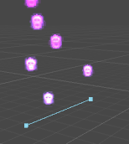
Shape (發射形式)
粒子產生的位置、角度、範圍設定

Shape: 粒子產生形式，有以下可以選擇

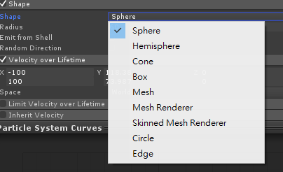

Sphere：圓體，粒子會在圓的範圍內產生
 |  |  | Radius：設定圓的半徑大小
 |  |  | Emit form Shell：有勾選的話，粒子會產生在圓周
 |  |  | Random Direction ：粒子產生後是否要亂數角度

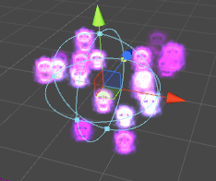
 |  |  | 另外，如果在基本設定那邊有設定Start Speed(Particle System頁籤有提到的)為 60那粒子會產生後向外飛出(設為-60則向圓心飛入)

Hemissphere：半圓體，粒子會在半圓的範圍內產生

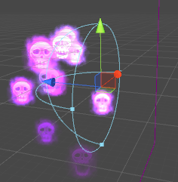

Cone：圓柱，粒子會在圓柱的範圍產生

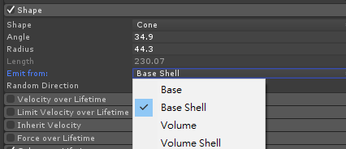
 |  |  | Angle：圓柱的角度
 |  |  | Radius：圓柱的半徑大小
 |  |  | Length：圓柱的長度(只有在Emit from設定為Volume或Volume Shell時需要設定)

 |  |  | Base：粒子產生在在圓柱的底盤(圓柱的底圓)
 |  |  | Base Shell：粒子產生在在圓柱的底圓圓周
 |  |  | Volume：粒子產生在圓柱的範圍內
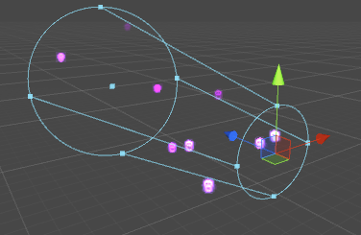
 |  |  | Volume Shell：粒子產生在圓柱的側面上

 |  |  | Random Direction ：粒子產生後是否要亂數角度

 |  |  | 如果在基本設定那邊有設定Start Speed(Particle System頁籤有提到的)為 60那粒子會產生後由底圓向頂圓飛出

Box：立方體

 |  |  | BoxX,Y,Z：設定立方體的長寬高
 |  |  | Random Direction ：粒子產生後是否要亂數角度

Mesh：自定義模型，有Mesh/MeshRenderer/Skinned Mesh Renderer三種

 |  |  | Mesh：選擇要使用的模型面(mesh)及要產生特效的位置(可以選擇點(Vertex)、線(Edge)或三角面(Triangle)
 |  |  | Single Material：特效只產生在這個mesh上的某種指定的編號材質
 |  |  | Use Mesh Color：是否使用模型面的顏色
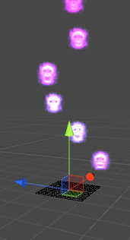
 |  |  | Normal Offset：粒子位移，可以填數值來改變粒子發射的位置
 |  |  | Random Direction ：粒子產生後是否要亂數角度

Circle：圓形

 |  |  | Radius：圓形的半徑大小
 |  |  | Arc：弧度，可控制圓形的完整度，填180就是半圓形，填270就是3/4圓，填360就是完整的圓形
 |  |  | Emit form Edge：有勾選的話，粒子會產生在圓周
 | Arc:270 | Arc:360 | Random Direction ：粒子產生後是否要亂數角度
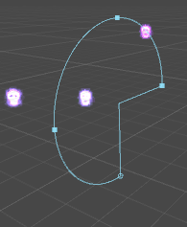
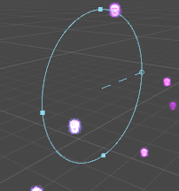

Edge：線

 |  |  | Radius：線的半徑長度
 |  |  | Random Direction ：粒子產生後是否要亂數角度

Velocity over Lifetime
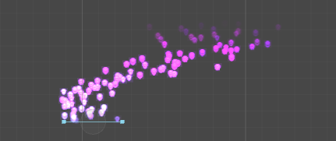
 | Velocity over Lifetime (特效時間內的速度變化)
 | 控制在粒子存活時間內的速度變化(粒子存活時間是看Particle System頁籤提到的Start Lifetime)

 |  | x,y,z填的值分別就是調整特效的x,y,z軸速度，在最右邊有個小倒三角形箭頭(左圖)，可以選擇固定速度、曲線(時間變化控制)、亂數範圍、亂數範圍曲線(亂數範圍且時間變化控制)
 |  | ※大部分可以填值的欄位中會發現右邊都有個倒三角形，也都有上述的選項可以選

 |  | 若選擇曲線(Curve)，會在下方顯示可以調整速度的曲線(下圖)，橫向軸的最左邊就是粒子剛產生的時間點，最右邊就是結束的時間點，縱向軸就是速度。下方範例(下圖)就是特效剛產生時X軸速度是200，接著降到-200
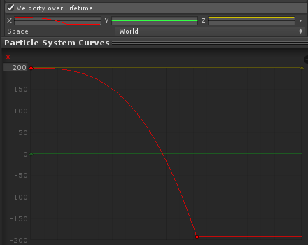
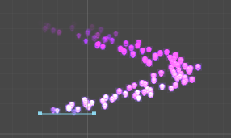

 |  | Space：控制特效物件旋轉時，粒子速度變化填的值是依照物件本身的方向(Local)，還是世界座標的方向(World)，簡單來說，本來會往右邊飛的特效在物件被選轉後可能變往下飛(因為對旋轉後的物件，它的右邊就是下面)，但若選Wolrd不管怎麼旋轉物件，特效產生後都還是往右邊飛

Space選擇Local的結果 |  | Space選擇World的結果
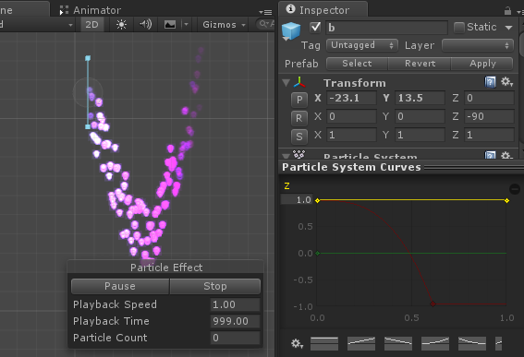
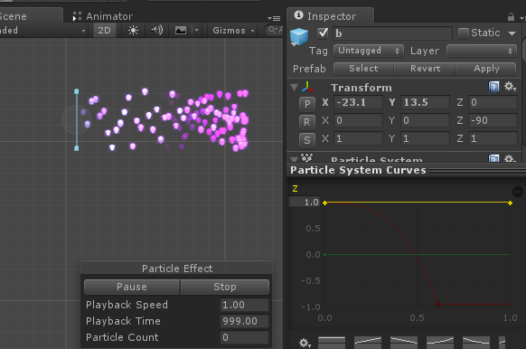

 | Random Between Two Constants：亂數範圍
 |  | 左圖為X軸向填200~負200顯示的結果，粒子產生會後會在這區間隨機一個數值作為發射速度

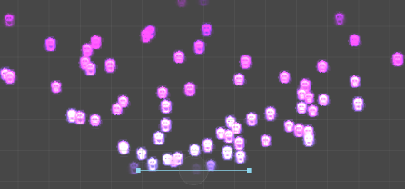

 | Random Between Two Curves：亂數範圍曲線

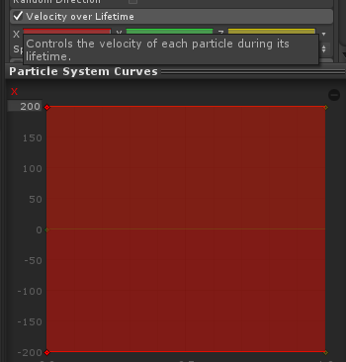
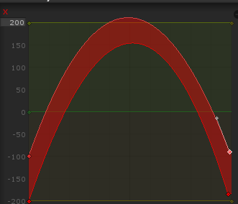
 |  | 選擇亂數範圍曲線後會向左圖那樣，可以在線上點滑鼠左鍵兩下增加節點來調整貝茲曲線

Inherit Velocity
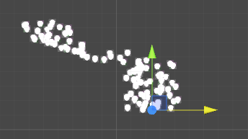
 | Inherit Velocity (繼承速度)
 | 可以控制粒子的速度如何反應在特效物件移動時的表現

 |  | Mode：有兩個設定可以選擇，Initial跟Current，Initial是代表只有在粒子剛被產生時才會生效，Current代表粒子在任何時間點當特效物件被移動時都會生效 ※要特別注意，此功能只有在Simulation Space設定為World時才有效果(Particle System頁籤有提到的)

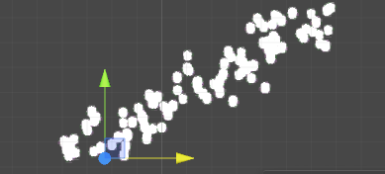 |  | 左圖是填-5時，移動特效物件向左移動時的顯示結果(黃方向軸往左邊拉)，這樣填特別適合拿來模擬蒸汽火車上冒的煙往後飛的煙霧特效，因為可以設定速度值，甚至能拿來表現出火車在逆風時蒸氣飛的更遠的感覺

 |  | 左圖是填3時，移動特效物件向左移動時的顯示結果(黃方向軸往左邊拉)

Force over Lifetime
Force over Lifetime (特效時間內的加速度變化)
控制在粒子存活時間內的加速度變化(粒子存活時間是看Particle System頁籤提到的Start Lifetime)

 | 跟之前頁籤Velocity over Lifetime的功能差不多，差別在之前的是速度，而這次的力道(Force)可以當成加速度，下圖是比較Force(左)跟Velocity(右)的差異

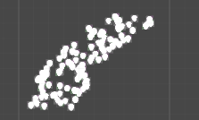
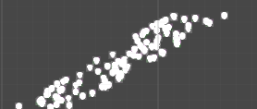

 | Space：控制特效物件旋轉時，粒子加速度的軸向是依照物件本身的方向(Local)，還是世界座標的方向(World)，與Velocity over Lifetime頁籤提到的Space功能差不多

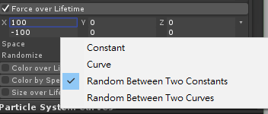
 | Randomize：勾選後粒子的加速度會隨每個影格亂數改變 ※只有在加速度的變化選擇Random Between Two Constants 或 Random Between Two Curves時才能勾選

Color over Lifetime
Color over Lifetime (特效時間內的顏色變化)
控制在粒子存活時間內的顏色變化(粒子存活時間是看Particle System頁籤提到的Start Lifetime)

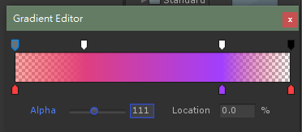
 | Color：設定顏色變化，點擊左邊的顏色條可以設定顏色，上排的節點是控制透明度(雙擊左鍵可以增加節點)，下排是控制顏色，中間顯示結果顏色，Location顯示0時代表該節點是在粒子剛生出來的時候，顯示100代表該節點是在粒子要結束的時間點

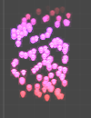

 | 也可以點Color最左邊箭頭選擇亂數變化，如左圖

Color by Speed
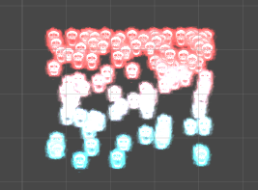
 | Color by Speed (粒子顏色隨速度變化)
 | 控制粒子的顏色會隨速度產稱變化

 |  | Color：設定顏色
 |  | Speed Range：設定粒子的速度範圍，左邊為最小速度(不能填低於0也不能高於右邊設定的最大速度)，右邊為最大速度

 |  | 左圖為初始速度為60，加速度為-60顯示的結果，會發現粒子顏色會從青色變化到紅色(不太知道為什麼中間是白色，可能是加法色的關係)

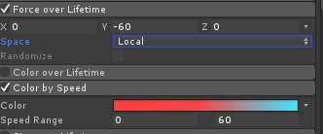 |  | ※如果粒子速度超過設定的速度範圍會顯示為結束點的顏色(如果範例中的速度最高設定60，但粒子的速度跑到了100，則還是會顯示青色，反之如果速度掉到0以下還是會顯示紅色)

Size over Lifetime
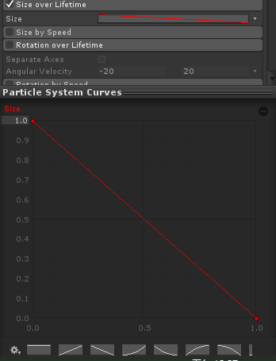
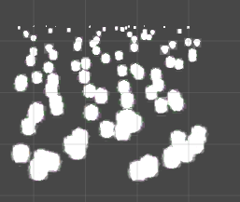
Size over Lifetime (粒子大小隨時間變化)
控制在粒子存活時間內的縮放變化(粒子存活時間是看Particle System頁籤提到的Start Lifetime)

 | Size：可設定粒子的大小變化曲線，曲線會顯示在最下方，下圖的範例就是粒子剛產生時縮放為1，粒子快結束時縮放為0顯示的結果，可以看到粒子從下方發射，在上方時的粒子變得很小

Size by Speed
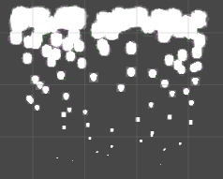
Size by Speed (粒子大小隨速度變化)
控制粒子的大小會隨速度產稱變化

 | Size：設定縮放大小
 | Speed Range：設定粒子的速度範圍，左邊為最小速度(不能填低於0也不能高於右邊設定的最大速度)，右邊為最大速度

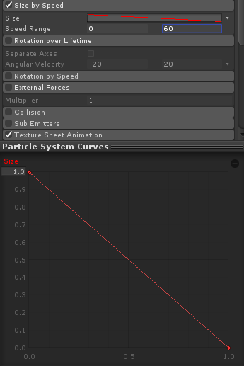
 | 下圖為初始速度為60，加速度為-60顯示的結果，會發現粒子大小由小變大

 | ※如果粒子速度超過設定的速度範圍會顯示為結束點的縮放(如果範例中的速度最高設定60，但粒子的速度跑到了100，則還是會顯示縮放0，反之如果速度掉到0以下還是會顯示縮放1)

Rotation over Lifetime
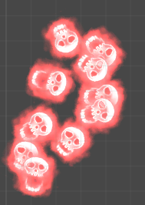
Rotation over Lifetime (粒子旋轉隨時間變化)
控制在粒子存活時間內的旋轉變化(粒子存活時間是看Particle System頁籤提到的Start Lifetime)

 | Separate Axe：勾選後就會可能調整3個軸向的速度限制，沒勾就只有一個軸向

 | 左圖為設定旋轉為160顯示的結果

Rotation by Speed
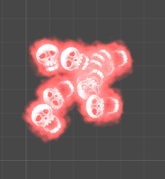
Rotation by Speed (粒子旋轉隨速度變化)
控制粒子的選轉會隨速度產生變化

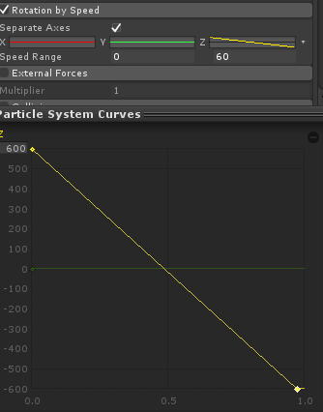
 | Separate Axe：勾選後就會可能調整3個軸向的速度限制，沒勾就只有一個軸向
 | Angular Velocity：設定角旋速度
 | Speed Range：設定粒子的速度範圍，左邊為最小速度(不能填低於0也不能高於右邊設定的最大速度)，右邊為最大速度

 | 下圖為初始速度為60，加速度為-60顯示的結果，粒會隨速度變化由左旋變為右旋

 | ※如果粒子速度超過設定的速度範圍會顯示為結束點的旋轉(如果範例中的速度最高設定60，但粒子的速度跑到了100，則還是會顯示旋轉速度為-600，反之如果速度掉到0以下還是會顯示旋轉速度為600)

External Forces
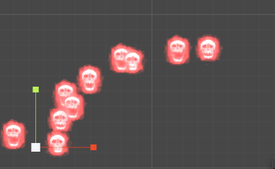

External Forces(風區影響粒子的強化調整)
調整風區(wind zones)影響粒子的強化倍率

 | Multiplier：調整風區(wind zones)影響粒子的強化倍率(風區是在上方功能列選GameObject->3D Object->Wind Zone可以叫出來)



 | 下方範例是風區影響強度調整為1與10的顯示結果

Collision

Collision(碰撞)
特效碰撞，可以讓特效對碰撞體產生反應


 |  | 可以設定的參數有點多，簡單的新增一個方形碰撞體(Box Collider)，很快就能看到實際效果右圖，往上飛的骷髏都因為撞到碰撞體所以停住了。 | 

 |  | World & Plane：可以設定反應於這個特效的碰撞體是世界中的實際碰撞體，還是一個虛擬地平線

 |  | 若設定為Plane可以指定虛擬地平線的物件(將場上任何物件拖曳至Planes的位置就可以，可以隨意指定一個物件即使是空物件也沒關係，似乎只看該指定物件的位置與旋轉參數)，可以看到(下圖)向下掉落的骷髏碰到綠色的線(剛剛指定的碰撞物件)就會停住


 | Plane


 |  | Visualization：碰撞體顯示為網格還是實體樣子(就只是在Scene顯示碰撞體的樣子)
 |  | Scale Plane：碰撞地平線顯示上的縮放(似乎也只是顯示用，不會影響實際結果，地平線是無限延伸，不會因為顯示較短就不會碰撞，可以看左圖)
 |  | Visualize Bounds：勾選就會顯示粒子的碰撞範圍(左圖)

 |  | Dampen：當粒子碰撞到碰撞體後的速度衰減，左上圖是設定為0的結果(可以看到向右下掉落的骷髏碰到了地平線還是繼續往右邊跑)，左下圖是設定為1的結果(可以看到向右下掉落的骷髏碰到了地平線就停住了)




 |  | Bounce：可以設定回彈值，左圖是設定為1的顯示結果，向下掉落的骷髏碰到地平線後彈起來了

 |  | Lifetime Loss：可以設定碰撞到地平線後會減少該粒子的生命週期百分比(0就是不減少，1就是減少100%)，左圖為Lifetime Loss設定為1的結果，向下掉落的骷髏碰到地平線後就消失了


 |  | Min Kill Speed：可以設定粒子在碰撞到地平線時，低於某個速度時會被移除，左圖中，向右下方掉落的骷髏速度為200~400之間，而Min Kill Speed設為300，可以看到有部分骷髏在碰撞地平線後就被移除了(因為隨機出來的速度低於300)


 |  | Raduis Scale：調整粒子碰撞體的縮放(打開之前提到的Visualize Bounds能看出明顯的效果)

 |  | Send Collision Message：打開後，當粒子碰撞地平線時會送出訊息讓程式用OnParticleCollision 的function可以偵測到(程式用，通常都是關閉的只有在程式要測試粒子的碰撞時才會打開)
World

 |  | Collision Mode：可以選擇使用2D或是3D的碰撞體，例如Box Collider 跟 Box Collider 2D


 |  | 新增一個空物件然後加入一個碰撞體元件，並設定碰撞體的大小(Size)，放到粒子飛過的路徑上就可以看到粒子碰到碰撞體的反應了

 |  | ※World跟Plane不一樣，不需要特別在指定碰撞體，而是所有符合條件的碰撞體都會影響到此特效的粒子

Sub Emitters
 | Sub Emitters(副粒子)
 | 可以分別在粒子生出時、碰撞時、死亡時三種時機設定副粒子



 |  | 左圖c為黃色粒子向上的特效，b的副粒子(粒子產生時)指定為c，顯示結果為下圖，副粒子c的特效跟隨粒子b的特效移動




 |  | 左圖c為黃色粒子向上的特效，b的副粒子(粒子碰撞時)指定為c，顯示結果為下圖，副粒子c的特效在粒子b碰撞到碰撞體時產生



 |  | 左圖c為黃色粒子向上的特效，b的副粒子(粒子死往時)指定為c，顯示結果為下圖，副粒子c的特效在粒子b死亡時被生出



 |  | ※要設定副粒子在碰撞時/死亡時被產生必須要副粒子的emission有設定Bursts(Emission頁籤有提到的)才行

Renderer(未完成)
Renderer(渲染器)
可以設定渲染材質及相關參數




 | Renderer Mode：有許多渲染類型可以選擇
 | Billboard：粒子永遠面向攝影機
 | StretchedBillboard：粒子面相攝影機但是會吃Speed Scale等的控制(Speed Scale為StretchedBillboard渲染模式下的一項參數)
 | Horizontal Billboard：粒子的平面平行於XZ軸的平面
 | Vertical Billboard：當攝影機視線垂直於Y軸時，粒子面向攝影機
 | Mesh：指定粒子為3D模組被渲染(本來是作為材質被渲染)


 | Meterial：點選可以指定材質球


 | Sort Mode：粒子排序順序(可以設定先產生的粒子在前，還是在後或是根據距離判定)

Texture Sheet Animation
Texture Sheet Animation(貼圖動畫)
可以設定渲染材質的貼圖動畫

 | Tiles：設定貼圖為幾乘幾的貼圖，向下方的骷髏就是2x2

 | Animation：有Whole Sheet跟Single Row可以選擇，Whole Sheet就是為整個貼圖都使用(順序為 左到右 再 由上而下)，若選擇Single Row就是只使用單一行的貼圖(順序為左到右)


 | Frame over Time：可設定隨時間播放的貼圖，下方為特效存活時間，左方為貼圖的索引編號，如左方設定就會照1~4張圖順序播放骷髏動畫(下圖)

 | Cycle：可以指定在粒子的生命週期中播放幾次動畫，如果設定5代表骷髏粒子會在粒子存活時間內播放完整的5次動畫循環

